Bilješke
BILJEŠKE UZ FINANCIJSKE IZVJEŠTAJE - TFI
(koji se sastavljaju za tromjesečna razdoblja)

Naziv izdavatelja: ADRIATIC OSIGURANJE D.D.

OIB: 94472454976

Izvještajno razdoblje: 01.01.2025.-30.09.2025.

Bilješke uz financijske izvještaje za tromjesečna razdoblja uključuju:

a) objašnjenje poslovnih događaja koji su značajni za razumijevanje promjena u izvještaju o financijskog položaju i poslovnim rezultatima za izvještajno tromjesečno razdoblje izdavatelja u odnosu na zadnju poslovnu godinu, odnosno objavljuju se informacije vezane uz te događaje i ažuriraju odgovarajuće informacije objavljene u posljednjem godišnjem financijskom izvještaju (točke od 15. do 15C MRS 34 - Financijsko izvještavanje za razdoblja tijekom godine),

b) informacije gdje je omogućen pristup posljednjim godišnjim financijskim izvještajima, radi razumijevanja informacija objavljenih u bilješkama uz financijske izvještaje sastavljene za izvještajno tromjesečno razdoblje,

c) izjava da se iste računovodstvene politike primjenjuju prilikom sastavljanja financijskih izvještaja za izvještajno tromjesečno razdoblje kao i u posljednjim godišnjim financijskim izvještajima ili, ako su te računovodstvene politike mijenjale, opis prirode i učinka promjene (točka 16.A (a) MRS 34- Financijsko izvještavanje za razdoblja tijekom godine),

d) objašnjenje poslovnih rezultata u slučaju da izdavatelj obavlja djelatnost sezonske prirode (točke 37. i 38. MRS 34- Financijsko izvještavanje za razdoblja tijekom godine)

e) ostale objave koje propisuje MRS 34- Financijsko izvještavanje za razdoblja tijekom godine te

f) u bilješkama uz financijske izvještaje za tromjesečna razdoblja, osim gore navedenih informacija, objavljuju se i sljedeće informacije:

1. naziv, sjedište poduzetnika (adresa), pravni oblik poduzetnika, državu osnivanja, matični broj subjekta, osobni identifikacijski broj te, ako je primjenjivo, da je poduzetnik u likvidaciji, stečaju, skraćenom postupku prestanka ili izvanrednoj upravi

2. usvojene računovodstvene politike (samo naznaku je li došlo do promjene u odnosu na prethodno razdoblje)

3. ukupan iznos svih financijskih obveza, jamstava ili nepredviđenih izdataka koji nisu uključeni u bilancu, te naznaku prirode i oblika eventualno uspostavljenog stvarnog osiguranja koje je dano; sve obveze koje se odnose na mirovine poduzetnika unutar grupe ili društva povezana sudjelujućim interesom objavljuju se odvojeno

4. iznos i prirodu pojedinih stavki prihoda ili rashoda izuzetne veličine ili pojave

5. iznose koje poduzetnik duguje i koji dospijevaju nakon više od pet godina, kao i ukupna dugovanja poduzetnika pokrivena vrijednim osiguranjem koje je dao poduzetnik, uz naznaku vrste i oblika osiguranja

6. prosječan broj zaposlenih tijekom tekućeg razdoblja

7. ako je poduzetnik u poslovnoj godini sukladno propisima kapitalizirao trošak plaća djelomično ili u cijelosti, informaciju o iznosu ukupnog troška zaposlenih tijekom godine raščlanjenom na iznos koji je direktno teretio troškove razdoblja i iznos koji je kapitaliziran u vrijednost imovine tijekom razdoblja, na način da se za svaki dio posebno iskaže ukupni iznos neto plaća te iznos poreza, doprinosa iz plaća i doprinosa na plaće

8. ako su u bilanci priznata rezerviranja za odgođeni porez, stanja odgođenog poreza na kraju poslovne godine i kretanja tih stanja tijekom poslovne godine

9. naziv i sjedište svakog poduzetnika u kojem poduzetnik, bilo sam ili preko osobe koja djeluje u svoje ime ali za račun poduzetnika, drži sudjelujući udjel u kapitalu, iskazujući iznos kapitala koji se drži, iznos ukupnog kapitala i rezervi, i dobit ili gubitak posljednje poslovne godine predmetnog poduzetnika, a za koje su usvojeni godišnji financijski izvještaji; informacije u pogledu kapitala i rezervi i dobiti ili gubitka mogu se izostaviti u slučaju kada predmetni poduzetnik ne objavljuje svoju bilancu i nije pod kontrolom drugog poduzetnika

10. broj i nominalnu vrijednost, ili ako ne postoji nominalna vrijednost, knjigovodstvenu vrijednost dionica ili udjela upisanih tijekom poslovne godine u okviru odobrenog kapitala

11. postojanje bilo kakvih potvrda o sudjelovanju, konvertibilnih zadužnica, jamstava, opcija ili sličnih vrijednosnica ili prava, s naznakom njihovog broja i prava koja daju

12. naziv, sjedište te pravni oblik svakog poduzetnika u kojemu poduzetnik ima neograničenu odgovornost

13. naziv i sjedište poduzetnika koji sastavlja tromjesečni konsolidirani financijski izvještaj najveće grupe poduzetnika u kojoj poduzetnik sudjeluje kao kontrolirani član grupe

14. naziv i sjedište poduzetnika koji sastavlja tromjesečni konsolidirani financijski izvještaj najmanje grupe poduzetnika u kojoj poduzetnik sudjeluje kao kontrolirani član i koji je također uključen u grupu poduzetnika iz točke 13.

15. mjesto na kojem je moguće dobiti primjerke tromjesečnih konsolidiranih financijskih izvještaja iz točaka 13. i 14., pod uvjetom da su dostupni

16. prirodu i poslovnu svrhu aranžmana poduzetnika koji nisu uključeni u bilancu i financijski utjecaj tih aranžmana na poduzetnika, pod uvjetom da su rizici ili koristi koji proizlaze iz takvih aranžmana materijalni i u mjeri u kojoj je objavljivanje takvih rizika ili koristi nužno za procjenu financijskog stanja poduzetnika

17. prirodu i financijski učinak značajnih događaja koji su nastupili nakon datuma bilance i nisu odraženi u računu dobiti i gubitka ili bilanci

BILJEŠKE UZ FINANCIJSKE IZVJEŠTAJE - TFI

a)
Objašnjenje poslovnih događaja koji su značajni za razumijevanje promjena u izvještaju o financijskom položaju i poslovnim rezultatima za izvještajno tromjesečno razdoblje u odnosu na zadnju poslovnu godinu objavljeni su unutar Kvartalnog izvješća Grupe Adriatic osiguranja d.d. za drugo tromjesečje 2025. godine.

b)
Godišnji financijski izvještaj za 2024. godinu, radi razumijevanja informacija objavljenih u bilješkama uz financijske izvještaje sastavljenih za drugo tromjesečje 2025. godine, dostupan je na službenoj stranici društva Adriatic osiguranje d.d., službenim stranicama Zagrebačke burze te u Službenom registru propisanih informacija HANFA-e.
...
043. Dobit ili gubitak obračunskog razdoblja prije poreza
Financijski rezultat Grupe za treće tromjesečje 2025. godine prije oporezivanja iznosi 935.115 eura.

047. Dobit ili gubitak obračunskog razdoblja poslije poreza
Neto dobit poslije oporezivanja za treće tromjesečje 2025. godine ostvarena je u iznosu od 834.320 eura, te je proizašla umanjenjem bruto dobiti za porez na dobit u iznosu od 100.795 eura.

050. Ostala sveobuhvatna dobit
Ostala sveobuhvatna dobit za treće tromjesečje 2025. godine iznosi 134.054 eura.

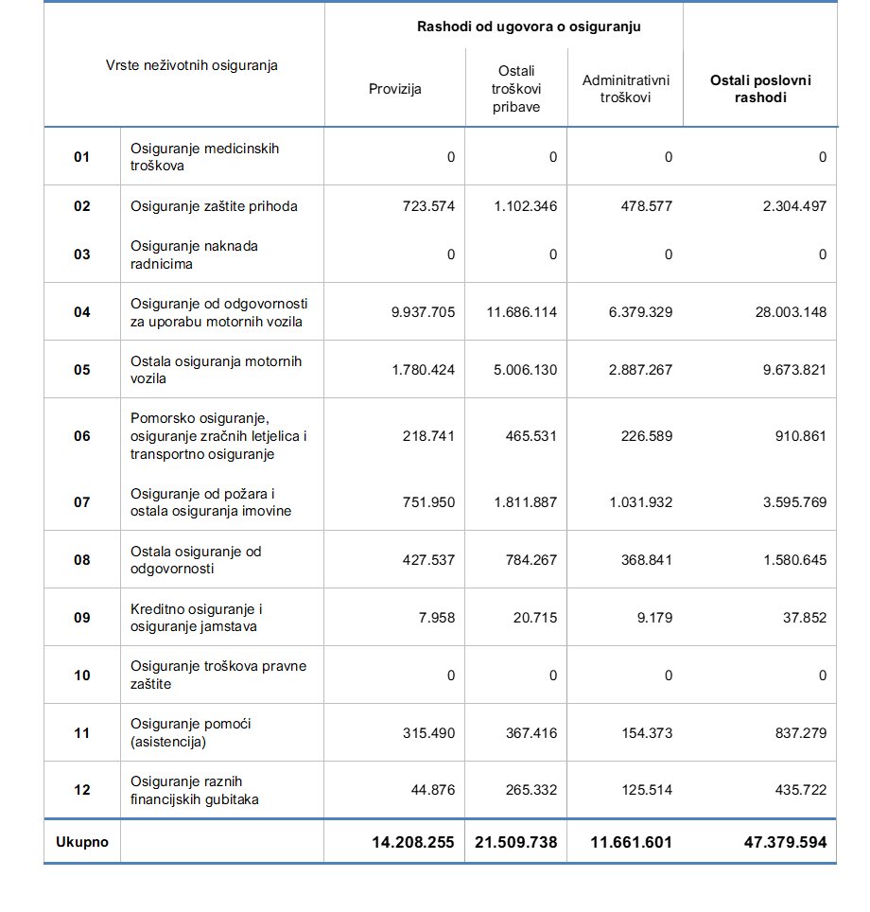
064. Ukupna sveobuhvatna dobit
Neto efekt smanjenja revalorizacijskih pričuva u okviru ostale sveobuhvatne dobiti rezultirao je ukupnom sveobuhvatnom dobiti u iznosu od 968.373 eura.

Izvještaj o novčanom toku za razdoblje 01.01. do 30.09.2025.

001. Novčani tok iz poslovnih aktivnosti
Novčani tok iz poslovnih aktivnosti iznosi 25.309.496 eura, te obuhvaća dobit prije poreza, usklađenja i promjene po poslovnim pozicijama u bilanci.

002. Novčani tok iz ulagačkih aktivnosti
Novčani tok iz ulagačke aktivnosti u iznosu od -16.651.042 eura sastoji se od primitaka od prodaje materijalne imovine, izdataka za nabavu nematerijalne i materijalne imovine, primitaka od prodaje i izdataka za nabavu zemljišta i građevinskih objekata koji ne služe Grupi za provođenje djelatnosti, primitaka od prodaje vrijednosnih papira i udjela, izdataka od ulaganja u vrijednosne papire i udjele, primitaka s naslova otplate danih kratkoročnih i dugoročnih zajmova, te izdataka za dane kratkoročne i dugoročne zajmove.

003. Novčani tok od financijskih aktivnosti
Novčani tok od financijskih aktivnosti u iznosu od -7.788.320 eura obuhvaća novčane primitke od primljenih kratkoročnih i dugoročnih zajmova i novčane izdatke za otplatu primljenih kratkoročnih i dugoročnih zajmova te novčane izdatke za plaćene dividende.

Izvještaj o promjeni kapitala za razdoblje 01.01. do 30.09.2025.

Revalorizacijske rezerve:
Pozicija revalorizacijskih rezerva koja iznosi 79.415.950 eura sastoji se od efekata promjena vrijednosti nekretnina i zemljišta klasificiranih po MRS-u 16 i financijskih instrumenata koje je Grupa klasificirala kao ulaganje u financijsku imovinu po fer vrijednosti kroz ostalu sveobuhvatnu dobit.

Financijska rezerve iz ugovora o osiguranju:
Financijska rezerva iz ugovora o osiguranju u trećem tromjesečju 2025. godine iznosi 1.161.982 eura.

Rezerve (zakonske, statutarne, ostale):
Zakonske rezerve u drugom tromjesečju 2025. godine iznose 18.427.961 eura.

Zadržana dobit ili preneseni gubitak:
Promjena zadržane dobiti u trećem tromjesečju 2025. godine određena je dobiti iz 2024. godine u zadržanu dobit te isplatom dividende.

Dobit ili gubitak tekuće godine:
Efekt promjene pozicije dobitka ili gubitka tekuće godine rezultiran je ostvarenom dobiti u trećem tromjesečju 2025. godine u iznosu od 834.320 eura, prijenosom ostvarene dobiti iz 2024. godine u zadržanu dobit u iznosu od 6.336.449 eura.

Podaci o Strukturi Rashoda od ugovora o osiguranju i ostalih poslovnih rashoda
Rashodi od ugovora o osiguranju pored nastalih šteta i promjena obveza za nastale štete obuhvaćaju troškove provizija, posredne troškove pribave, troškove od pružanja usluga, te troškovi plaća Sektora prodaje.
U ostalim poslovnim rashodima sadržani su svi ostali troškovi koji nisu usko vezani za pribavu kao što su troškovi materijala i usluga, troškovi plaća te ostali troškovi uprave.
...

